Modelo 1
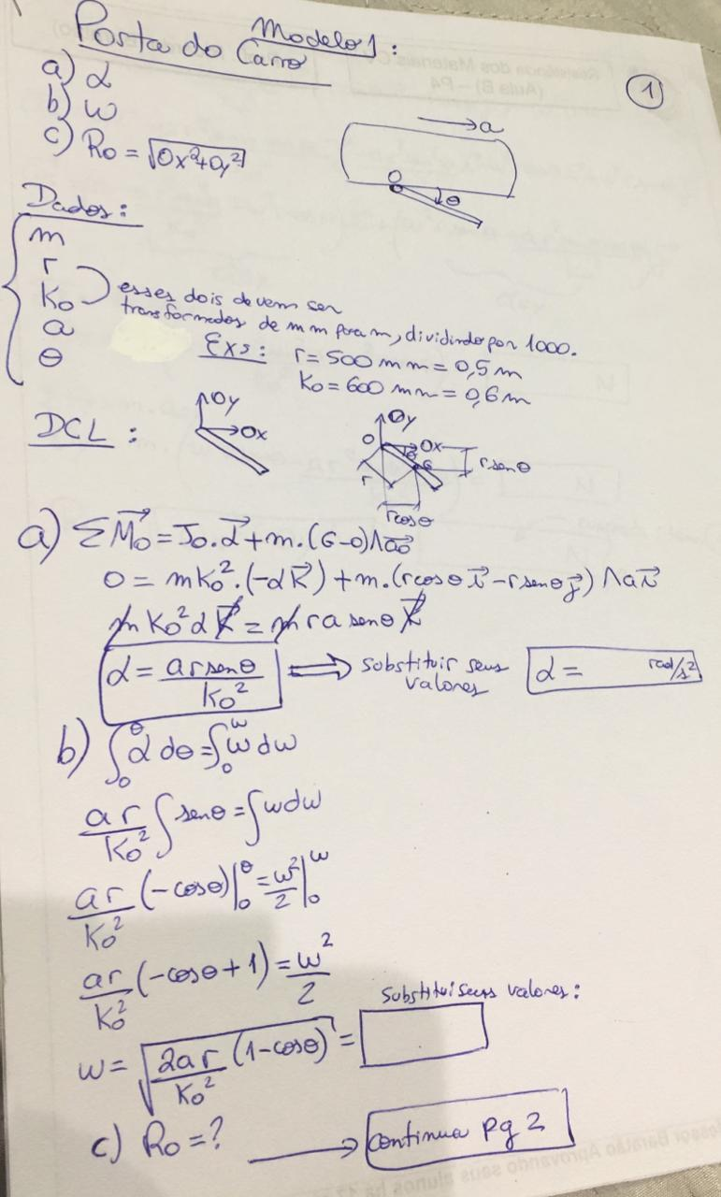
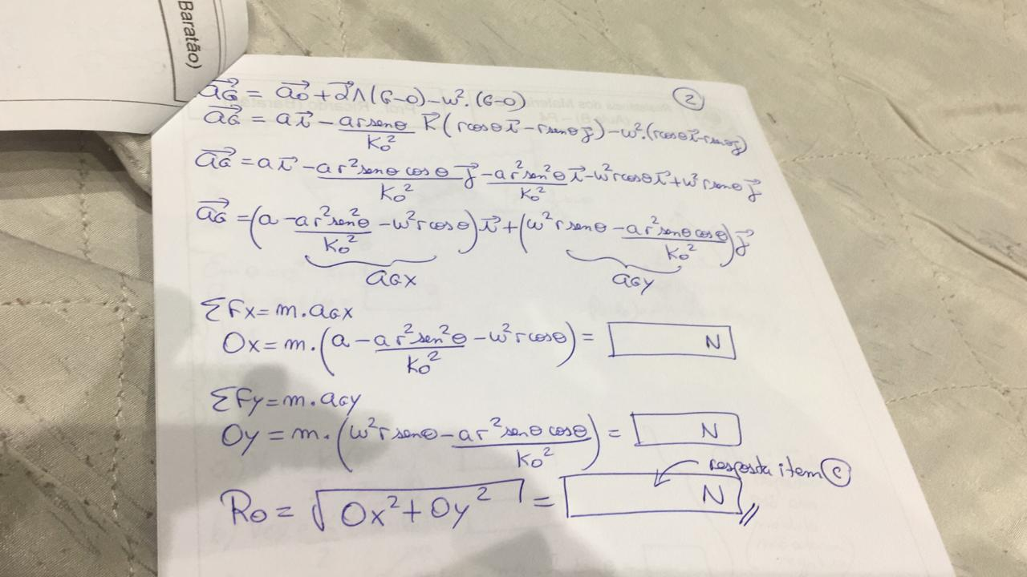
Dados: |  |  |  | arraste a imagem para a direita para ver meu sofrimento | Ox | #DIV/0!
m |  |  |  |  | Oy | #DIV/0!
r |  | mm | 0
Ko |  | mm | 0 |  |  |  | Nunca digitei tanto RADIANOS() na minha vida...
a
ϴ

a) | α= | #DIV/0!
b) | ω= | #DIV/0!
c) | Ro= | #DIV/0!

Modelo 2
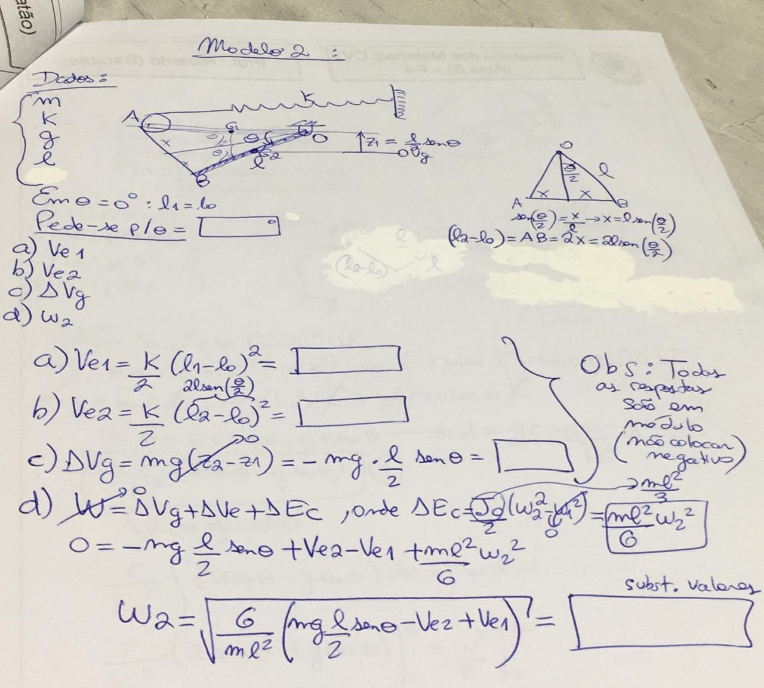
Dados:
m
k
g
l
ϴ

a) | Ve1= | 0
b) | Ve2= | 0
c) | ΔVg= | 0
d) | ω2= | #DIV/0!

Modelo 3
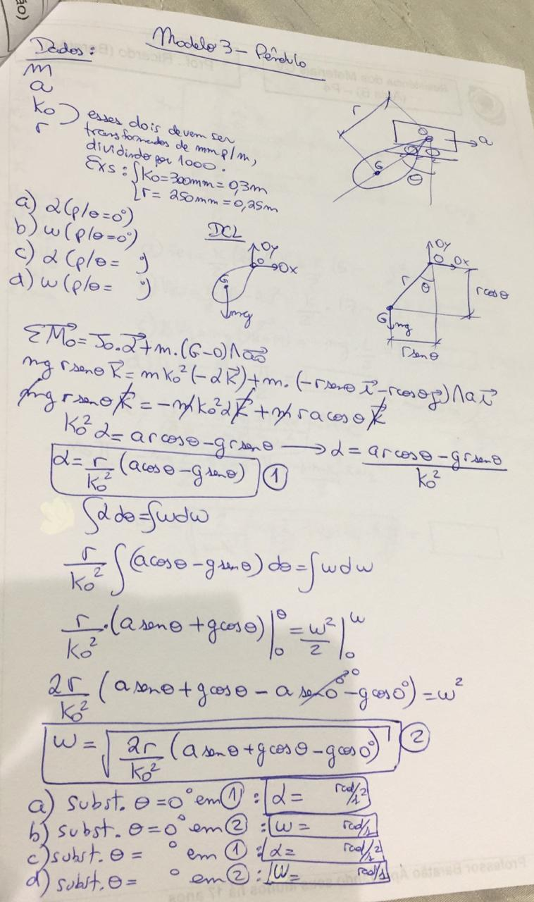
Dados:
m
a
Ko |  | mm | 0
r |  | mm | 0
ϴ

 | p/ϴ=0
a) | α= | #DIV/0!
b) | ω= | #DIV/0!
 | p/ ϴ dado
c) | α= | #DIV/0!
d) | ω= | #DIV/0!

Modelo 4
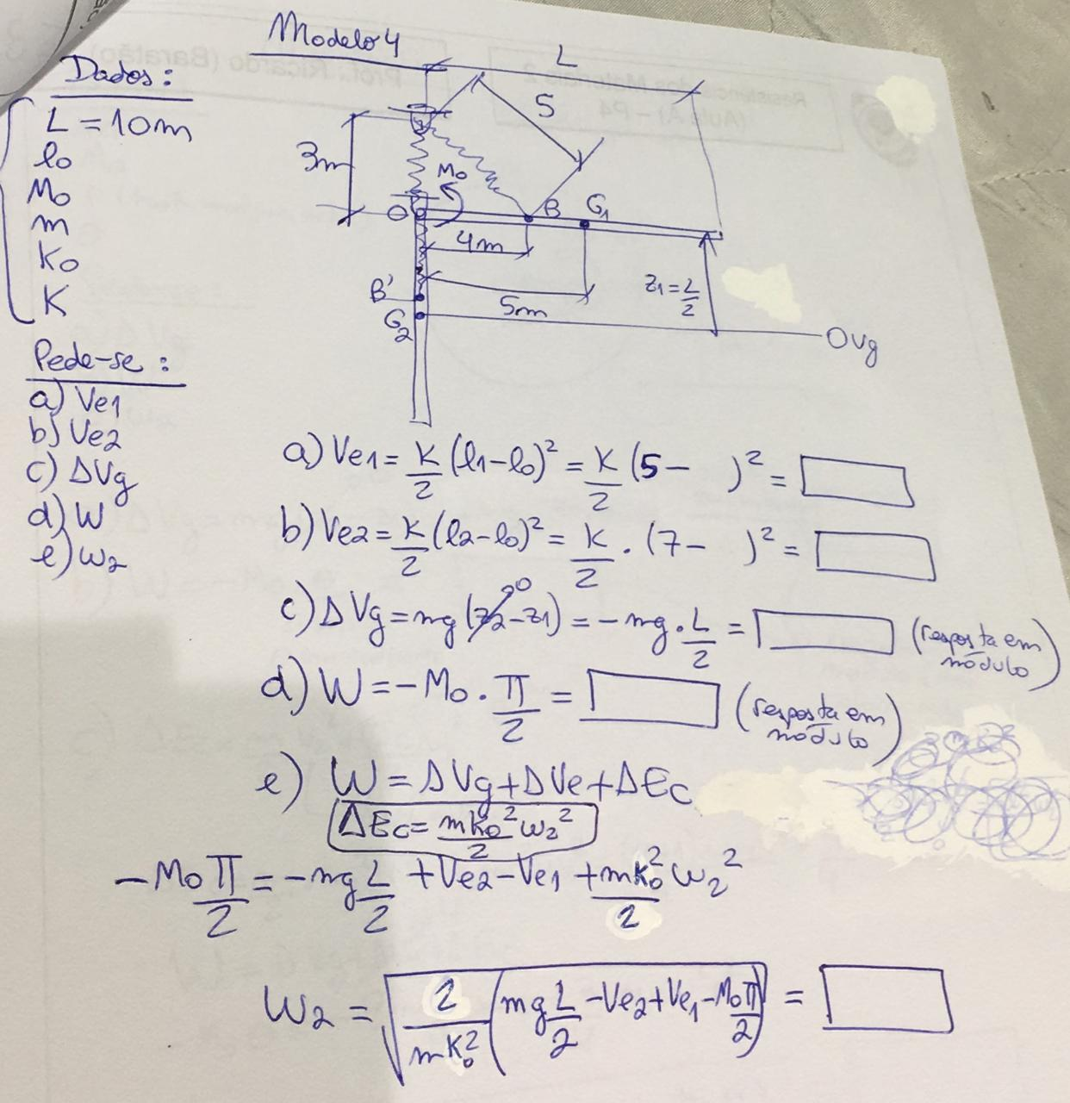
Dados:
L | 10
lo
Mo
m
Ko
K

a) | Ve1= | 0
b) | Ve2= | 0
c) | ΔVg= | 0
d) | W= | 0
e) | ω= | #DIV/0!

Modelo 5
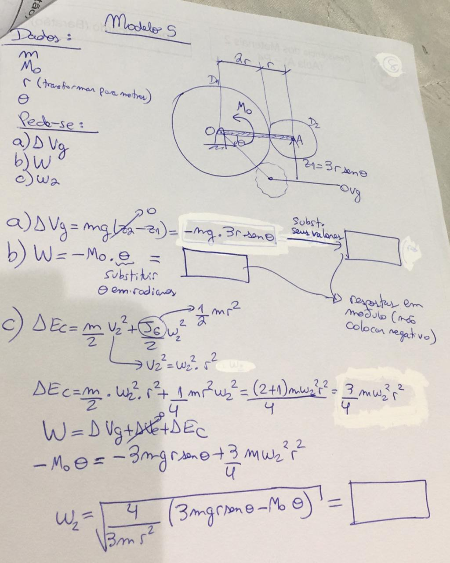
Dados:
m | 2
Mo | 5
r | 0.3 | metros plz
ϴ | 60

a) | ΔVg= | 15.29227658
b) | W= | -5.235987756
c) | ω2= | 8.6308185201

